电子报价
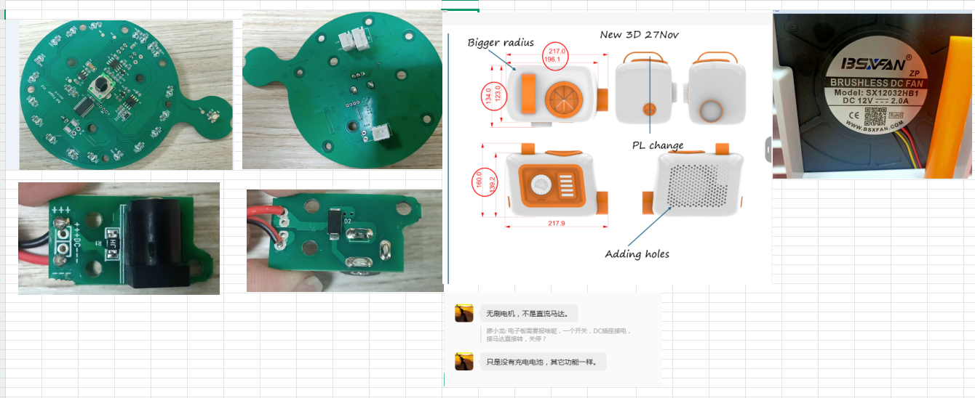
东莞市登信电子有限公司
香港地址:九龙尖沙咀科学馆道1号康宏广场南座12字楼07-08室 国内地址：东莞市清溪镇上元管理区登信厂
TEL:(852)24250720 FAX:(852)24243407 TEL:0769-87312864 FAX:0769-87312894
电子报价单
产品名称: 管道吹风球(DC直供无电池) 产品编号： 客户： 兴信/ Exceenis 报价日期：2026.6.13
零件名称 | 规格 | 用量 | 单价RMB | 合计RMB | 备注
IC | 主控IC,QFN20,带AD | 1 | 0.900 | 0.900
 | WT7530MPR SOT-89 | 1 | 0.200 | 0.200
电阻 | SMT0603 | 18 | 0.003 | 0.047
 | SMT1206 | 6 | 0.007 | 0.042
电容 | SMT0603 106P/16V | 3 | 0.060 | 0.180
 | SMT0603 226P/16V | 2 | 0.080 | 0.160
 | SMT0603 104P | 7 | 0.010 | 0.070
电解 | 47uF/10V 铝壳贴片 4.0*5.5 编带 | 1 | 0.063 | 0.063
磁珠 | 1206 1K/300MHZ 2A | 2 | 0.060 | 0.120
按键 | 6*6*5 DIP | 1 | 0.040 | 0.040
电位器 | 12*10*15MM, 10K 带固定脚 | 1 | 0.300 | 0.300
LED | 0603 绿光 | 5 | 0.035 | 0.175
二极管 | 1N5819 SOD123 | 1 | 0.040 | 0.040
 | SS24 SMA | 1 | 0.040 | 0.040
三极管 | 2N7002 SOT-23 | 1 | 0.030 | 0.030
PTC | 1812 3A 16V | 2 | 0.200 | 0.400
PCB | 75*61*1.2mm FR4双面喷锡 | 1 | 1.830 | 1.830 | 主板
 | 33*15*1.2mm FR4双面喷锡 | 1 | 0.198 | 0.198 | 插座板
插座 | DS-210-Q2.0,内弯 | 1 | 0.220 | 0.220
 | 3PIN 间距2.54MM | 2 | 0.040 | 0.080 | 马达/USB板
线材 | PVC14/0.11*1.5*150MM 单头带3PIN插头 | 1 | 0.270 | 0.270 | Tyep-C连接板
线材 | 2P电池插头线，PVC14/1.6mm*100 | 1 | 0.180 | 0.180 | 电池对接
焊锡 |  | 23 | 0.007 | 0.161
黄胶 |  | 11 | 0.004 | 0.039
辅料 |  | 1 | 0.028 | 0.028

 | PCB模费：RMB3000
 | 注：无刷风扇，DC充电头兴信订购

 |  |  | 零件成本: | 5.81
 |  |  | 邦定成本: | 0.000
 |  |  | 贴片成本: | 0.496
 |  |  | 人工成本: | 0.693
 |  |  | 测试费用: | 0.140
 |  |  | 包装运输: | 0.023
 | 此报价为ROHS+6P不含利润 |  | 合计成本: | 7.163
 | 含*10%利润价(月结以此价为准) |  | 含利润价: | 7.88 | RMB不含税价
 |  |  | 抵税差额: | 0.356
 |  |  | 应交税负: | 0.036
 |  |  | 含税报价: | 8.27 | RMB含税价

 | 注：此报价按MOQ:5K数量报价，

报价人：廖小龙 审 核：冉曰明 |  |  |  | 核准：

